Feuil1
Congrès OA 2023 samedi 14 et dimanche 15 octobre 2023
arrivée chaleureusement suggérée le vendredi 13 en fin d'après-midi

 |  | Association Neylière Avenir
 |  | 828 Rte de la Neylière, 69590 Pomeys
 |  | 04 78 48 40 33 www.neyliere.fr

 |  | Serviteurs contacts : Slowphie 06 85 45 10 09 - Patricia congres@oainfos.org

Bulletin à envoyer avant le: |  | 30 septembre 2023

Je suis un.e Outremangeur.se Anonyme:
Mon prénom est :
Je veux bien partager mon nom de famille : |  |  | pour la Neylière, suggéré mais pas obligatoire
Je veux bien partager la ville d'où je viens :
Mon numéro de téléphone est :
Mon adresse mail est :

Je peux / veux bien prendre du service pour le Congrès 2023
 |  | non
 |  | oui - je veux bien être ajouté.e au fil de conversation WhatsApp des serviteurs du Comité Congrès
 |  | oui - je préfère ne pas être ajouté.e au fil de conversation WhatsApp des serviteurs du Comité Congrès, je serai sollicité.e différemment

Réservation |  | Si mon choix n'était plus disponible, j'en serais averti.e et je comprends que cela pourrait modifier le montant dû |  | par personne |  | si 1 seule nuit.ée,
 |  |  | 1 ou 2 nuits? | et par nuit.ée | TOTAL | préciser laquelle ci-dessous
 |  | Chambre : lits simples 90cm, lavabo
 | A | Chambre individuelle - il y en a 7 |  | 33.00 € | 0
 | B | Chambre individuelle douche WC - il y en a 5 |  | 43.00 € | 0
Si je me suis organisé.e en amont: je précise ici le prénom de mon binôme:
 | C | Chambre 2 lits partagée à 2 - il y en a 8 |  | 27.00 € | 0
 | D | Chambre 2 lits partagée à 2 douche WC - il y en a 2 |  | 35.00 € | 0
Pour toute chambre partagée: chaque participant renseigne et renvoie son bulletin d'inscription

Si je me suis organisé.e en amont: je précise ici les prénoms de mes binômes: | E | 2 Chambres* 3 lits à partager - 72€ par nuit.ée |  | 24.00 € | 0
 | F | 1 Chambre* 4 lits à partager - 96€ par nuit.ée |  | 24.00 € | 0
 | G | 1 Chambre* 6 lits à partager - 144€ par nuit.ée |  | 24.00 € | 0
 |  | *pas de lavabo mais sanitaires juste en face ou à proximité
Si je ne me suis pas organisé.e en amont et que j'opte pour une chambre multi-lits catégories E,F ou G:
je fais confiance à ma PS et aux serviteurs du Comité pour optimiser le partage de la chambre qui me sera attribuée
Chambres multi-lits catégories E,F ou G: s'il vous plait, nombre de nuitées identique pour tous les occupants
 |  |  | 0 ou 1
les couvertures sont fournies à tous |  | fourniture draps + 1 taie - pour la totalité du séjour |  | 6.50 € | 0
1 grande serviette, 1 plus petite et 1 gant de toilette |  | Fourniture de linge de toilette - pour la totalité du séjour |  | 2.50 € | 0

 |  |  |  | Prix unitaire
 |  | Repas : | Quantité |  | TOTAL
chacun se sert |  | Petit déjeûner - buffet |  | 6.50 € | 0
service au plat et non à l'assiette |  | Déjeuner - entrée, plat, fromage, dessert, 1/4 boisson, café |  | 16.50 € | 0
service au plat et non à l'assiette |  | Dîner - entrée, plat, fromage, dessert, 1/4 boisson |  | 14.50 € | 0

Spécificités alimentaires: préciser
 | Un réfrigérateur communautaire peut être mis à disposition. Toutefois il est suggéré de s'abstenir de cuisiner.

 |  | Badge
 |  | forfait indivisible pour la totalité de l'événement | 1 | 25 € | 25.00 €

Paiement à joindre à ce bulletin |  | Montant total |  |  | 25.00 €
Je paie par
Chèque |  | à l'ordre de OA France | préciser au dos du chèque "Congrès 2023"
 |  | dans ce cas je renvoie mon bulletin d'inscription par courrier postal à: (contact Sabine 06 70 74 10 77)
 |  | Sabine LEBECQUE 9, rue Marco Polo 78180 MONTIGNY LE BRETONNEUX

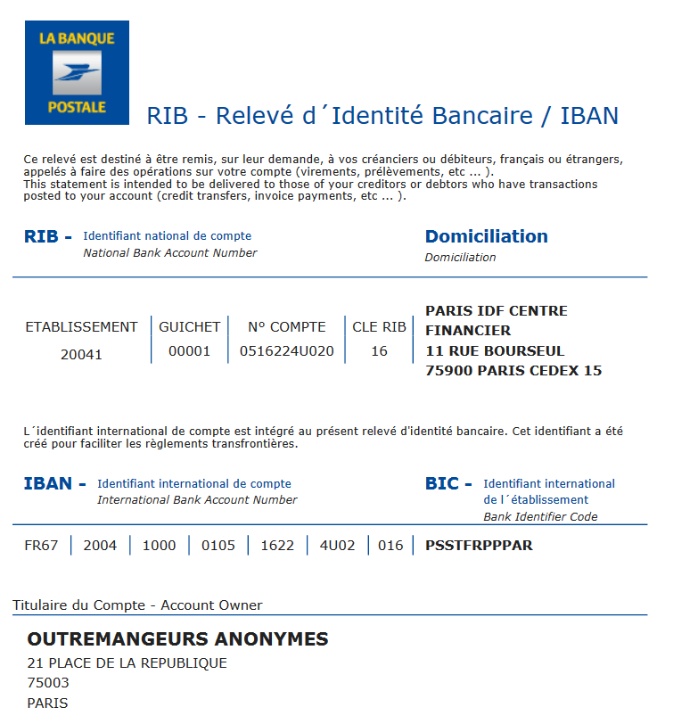
Virement |  | IBAN FR67-2004-1000-0105-1622-4U02-016 | préciser dans le libellé "Congrès 2023"
 |  | dans ce cas je renvoie mon bulletin d'inscription par mail à:
 |  | congres@oainfos.org contact Patricia 06 63 58 25 62

Autre moyen de paiement : nous contacter |  | Je précise :................

Transports
Je prévois d'arriver en
Avion |  | à l'aéroport de :
Bus |  | à la gare routière de :
Train |  | à la gare de :
Je note que la dernière partie du trajet se fait en car de la Région, durée une heure environ
Suivi d'une navette qui pourra venir me chercher à Saint Symphorien sur Coise, 10 minutes environ
A vélo
En voiture
Autres |  | A préciser:

Covoiturage | Serviteur contact: Rosalie 07 87 63 76 54 covoiturage@oainfos.org
je souhaiterais être passager dans un co-voiturage
je peux proposer des places dans ma voiture |  | non
 |  | oui, nombre de places proposées :..........
 | Lieu de départ :
 | Heure de départ :

J'autorise le Comité à transmettre mes coordonnées (aux serviteurs concernés, à la Neylière pour les réservations de chambres)
 |  | non
 |  | oui

